조립식PC암거_1련_4x.15m
시설물 설명
시설물 종류 | 건설 자재_조립식PC암거
시설물 명칭 | PC Culvert
규격 | 4x.15
BIM 모델 이미지
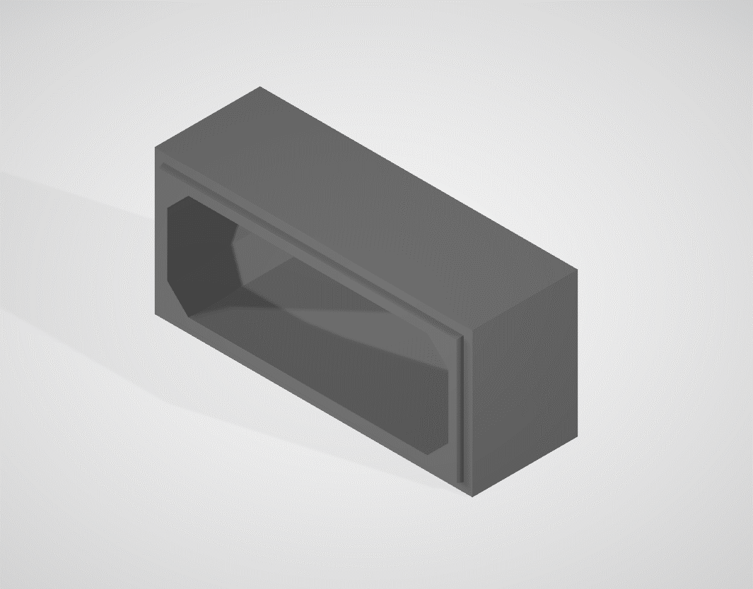

라이브러리 파일
모델링 수준 | 일반도 | 철근 포함 여부 |  | NO
라이브러리 종류 | 3D | 파일 종류 |  | STP

라이브러리 사용
라이브러리 파일에 포함된 유형 리스트
조립식PC암거_1련_4x.15m

설계조건
표준도의 설계조건
1. 라이브러리 명칭 : 조립식PC암거_1련_4x.15m
2. 제원 : 4x.15m
3. 구분 : 1련
4. 재질 : 철근콘크리트
5. 형태 : 표준형

라이브러리 관리
컨텐츠 작성기관 |  | URL
제품 제조 업체명 |  | URL
관리기관 | 한국건설기술연구원 | URL
라이브러리 버전 | V.1.0(2019) | 작성년도 | 2019

 |  |  |  |  | 조립식PC암거_1련_4x.15m

